Pasaporte - HC
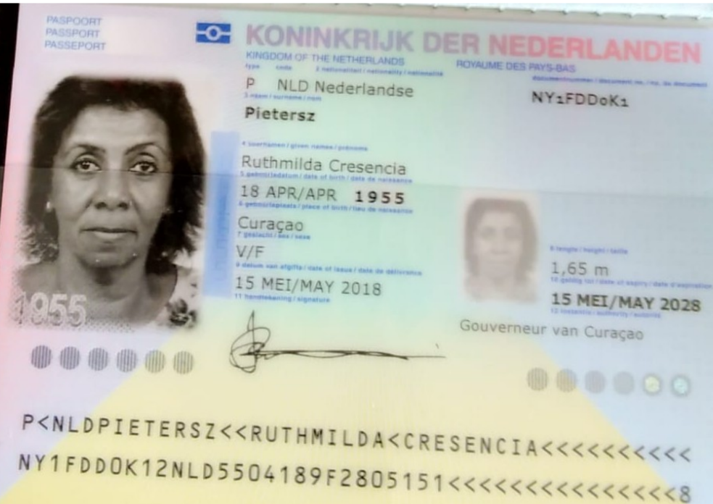
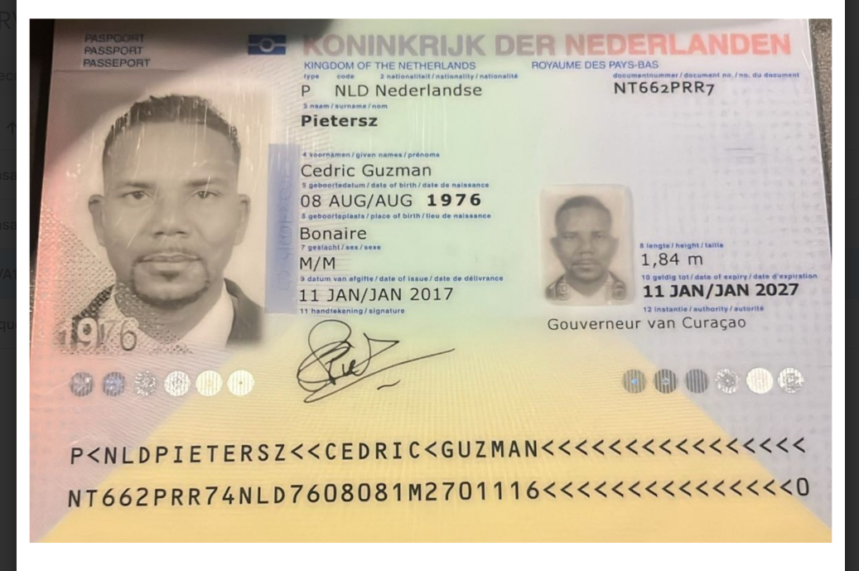

 | Ruthmilda | Pietersz

Ruthmilda | Cresencia | Pietersz | NY1FDD0K1
Nombre | Ruthmilda | Pasaporte | NY1FDD0K1
Nombre | Cresencia | Fecha de nacimiento | 18 de abril de 1955. |  | Cedric | Guzman | Pietersz | NT662PRR7
Apellido | Pietersz | Edad | 69 | Nombre | Cedric
 |  |  |  | Nombre | Guzman
Padre | Donato Pietersz | Ruthmilda | Pietersz | Apellido | Pietersz |  | 1976-08-08
Madre | Argenpina Clarinda. |  |  | Pasaporte | NT662PRR7
Estado civil
Dirección | Bacoenaweg25, Charo. |  |  |  | cgpietersz@gmail.com
País | Curazao
Email: | cgpietersz@gmail.com
Profesión | pensionista.
Teléfono | 59995158448
RH | O+
Seguro | SVB
Peso | 71 kilos
Altura | 1.71 mts
Idioma | Idiomas: Inglés, Papiamento, Español.

Salud

IVS
Usuario | NY1FDD0K1
Contraseña | nY1FDD0K1*

Confirmación de
Fecha | 2025-04-19
Día | Sábado
Hora | 06:00 am
Sede | Domicilio Laureles o Poblado
Cliente | Medical Trip Colombia SAS
Correo | reservasmedical@gmail.com
Teléfono | 315 772 1914
Paciente Nombre | Ruthmilda
Paciente Apeliido | Pietersz
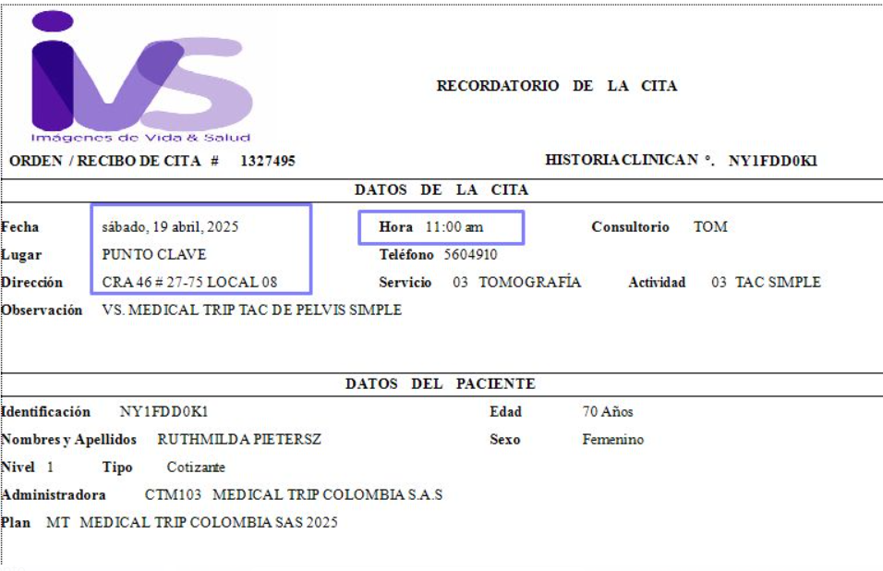
Pasaporte | NY1FDD0K1
Fecha de nacimiento | 18 de abril de 1955.
Servicio | Exámenes de laboratorio cliníco para dos domicilios

Fecha | 2025-04-19 | ALOJAMIENTO
Hora | 10:00 am | Check in
Sede | IVS Punto Clave | Check out
Cliente | Medical Trip Colombia SAS | Record localizador
Correo | reservasmedical@gmail.com | Dirección
Teléfono | 315 772 1914 | Tipo de habitación
Paciente Nombre | Ruthmilda | Desayuno
Paciente Apeliido | Pietersz
Pasaporte | NY1FDD0K1
Fecha de nacimiento | 18 de abril de 1955.
Servicio | Tomografía simple Axial Computarizada (TAC) Pelvis

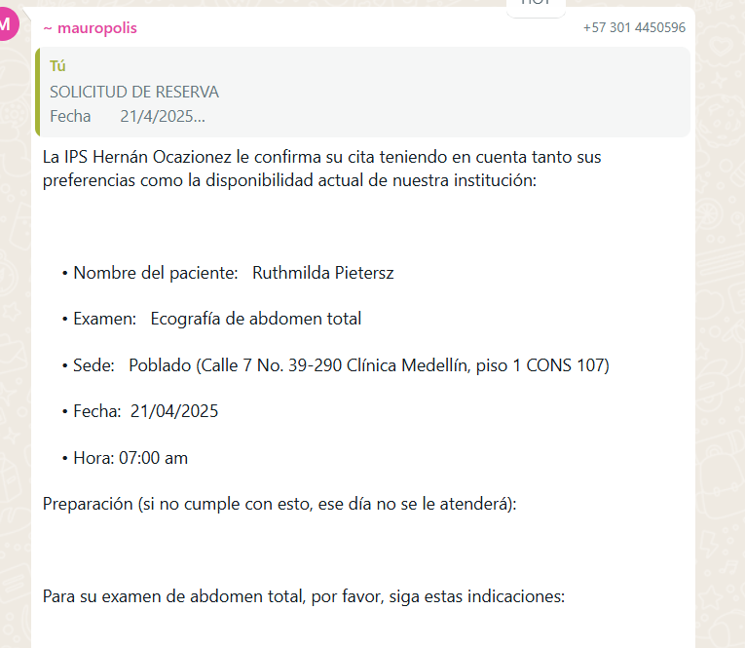
 | SOLICITUD DE RESERVA
Fecha | 2025-04-21
Día | Lunes
Hora | 08:30 am
Sede | Hernan Ocazionez - Poblado
Cliente | Medical Trip Colombia SAS
Correo | reservasmedical@gmail.com
Teléfono | 315 772 1914
País | Curazao
Paciente Nombre | Ruthmilda
Paciente Apeliido | Pietersz
Pasaporte | NY1FDD0K1
Fecha de nacimiento | 18 de abril de 1955.
Servicio | Ecografía de abdomen total

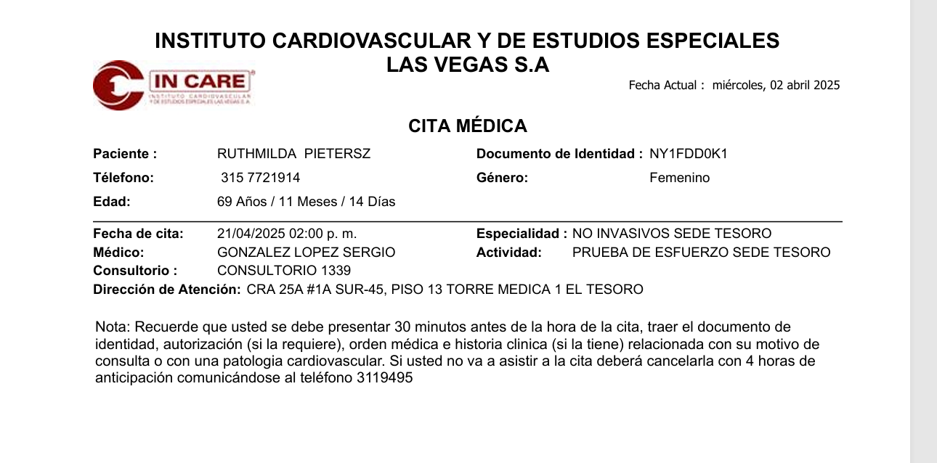
Hora | 02:00 pm
Sede | INCARE El Tesoro -las citas son la torre medica #1 del centro comercial el tesoro, piso # 13, consultorio 1339, debe de llegar 30 minutos antes, pasaporte, orden medica,
Cliente | Medical Trip Colombia SAS
Correo | reservasmedical@gmail.com
Teléfono | 315 772 1914
Paciente Nombre | Ruthmilda
Paciente Apeliido | Pietersz
Pasaporte | NY1FDD0K1
Fecha de nacimiento | 18 de abril de 1955.
Servicio | Prueba de esfuerzo

Fecha | 2025-04-21
Hora | 03:40 pm
Sede | El Tesoro
Cliente | Medical Trip Colombia SAS
Correo | reservasmedical@gmail.com
Teléfono | 315 772 1914
Paciente Nombre | Ruthmilda
Paciente Apeliido | Pietersz
Pasaporte | NY1FDD0K1
Fecha de nacimiento | 18 de abril de 1955.
Servicio | Cita con especialista en Urologia

 | SOLICITUD DE RESERVA
Servicio | Citología
Servicio | Ecografía de abdomen total
Servicio | Doppler arterial miembros inferiores
Servicio | Doppler venoso miembros inferiores
Fecha | 2025-04-21
Día | Lunes
Hora | 08:00 am
Sede | Ciudad del Rio
Cliente | Medical Trip Colombia SAS
Correo | reservasmedical@gmail.com
Teléfono | 315 772 1914
País | Curazao
Paciente Nombre | Ruthmilda
Paciente Apeliido | Pietersz
Pasaporte | NY1FDD0K1
Fecha de nacimiento | 18 de abril de 1955.

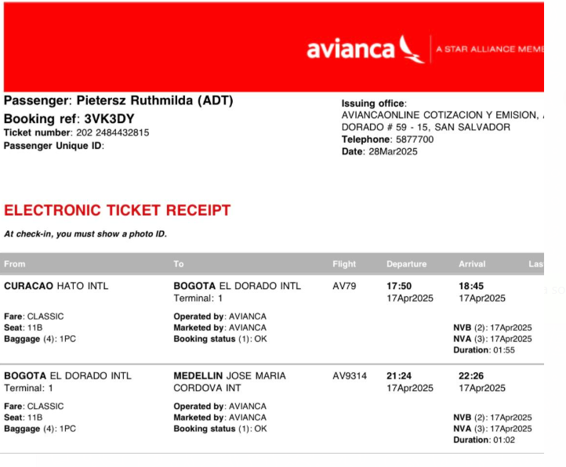
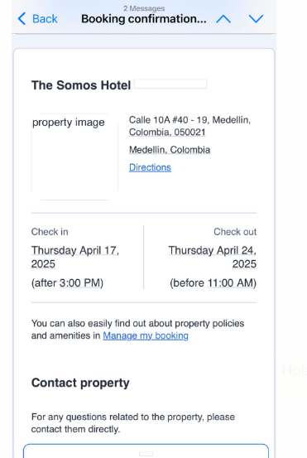
 | SOLICITUD DE RESERVA
Fecha | 2025-04-17
Día | Jueves
Hora | 22:30:00
RECOGIDA | Aeropuerto José María Córdoba
Vuelo | AV 9314
Ruta | Bogotá - Medellín
Pasajero | Ruthmilda Pietersz - Cedric
Pasaporte | NY1FDD0K1
Teléfono | WhatsApp + 599 9 5158448
DESTINO | Hotel The Somos Calle 10 A No 40 - 19 El Poblado - Medellín
No pasajeros | Dos personas
Equipaje | 2 maletas de 23 kilos + 2 maletas de 10 kilos
Tipo de vehículo | Carro
Cliente | Medical Trip Colombia SAS
Correo | reservasmedical@gmail.com
Teléfono | 315 772 1914
Forma de pago | Transferencia Medical Trip Colombia

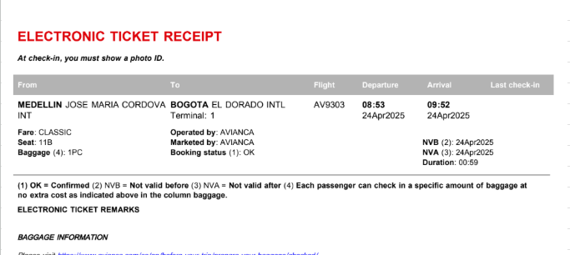
 | SOLICITUD DE RESERVA de TRANSPORTE
Fecha | 2025-04-24
Día | Jueves
Hora | 05:00 am
RECOGIDA | Hotel The Somos Calle 10 A No 40 - 19 El Poblado - Medellín
Vuelo | AV 9303
Ruta | Medellín - Bogotá
Pasajero | Ruthmilda Pietersz - Cedric Piertersz
Pasaporte | NY1FDD0K1
Teléfono | WhatsApp + 599 9 5158448
DESTINO | Aeropuerto José María Córdoba
No pasajeros | Dos personas
Equipaje | 2 maletas de 23 kilos + 2 maletas de 10 kilos
Tipo de vehículo | Carro
Cliente | Medical Trip Colombia SAS
Correo | reservasmedical@gmail.com
Teléfono | 315 772 1914
Forma de pago | Transferencia Medical Trip Colombia

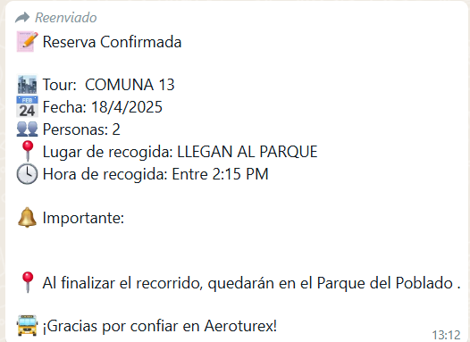
 | SOLICITUD DE RESERVA
Servicio | TOUR COMPARTIDO COMUNA 13
Fecha | 2025-04-18
Día | VIERNES
Hora | Tarde
Pasajero Nombre | Ruthmilda
Pasajero Apeliido | Pietersz
Pasaporte | NY1FDD0K1
Nombre | Cedric
Nombre | Guzman
Apellido | Pietersz
Pasaporte | NT662PRR7
País | Curazao
Cliente y pago | Medical Trip Colombia SAS
Correo | reservasmedical@gmail.com
Teléfono | 315 772 1914

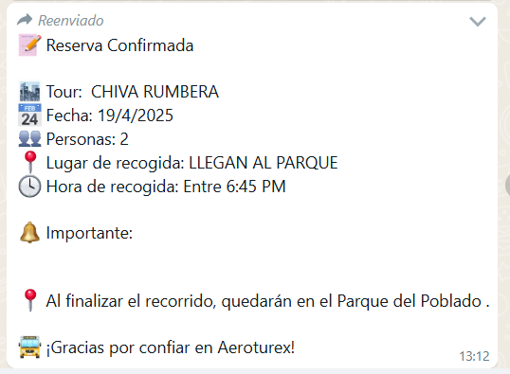
 | SOLICITUD DE RESERVA
Servicio | CHIVA RUMBERA
Fecha | 2025-04-19
Día | Sábado
Hora | NOCHE
Pasajero Nombre | Ruthmilda
Pasajero Apeliido | Pietersz
Pasaporte | NY1FDD0K1
Nombre | Cedric
Nombre | Guzman
Apellido | Pietersz
Pasaporte | NT662PRR7
País | Curazao
Cliente y pago | Medical Trip Colombia SAS
Correo | reservasmedical@gmail.com
Teléfono | 315 772 1914

Servicio | Cita con Especialista en Cardiología
Proveedor-sede | Hospital Pablo Tobón Uribe
Fecha | 2025-04-23
Observación | Necesita atención prioritaria
Cliente | Medical Trip Colombia SAS
Correo | reservasmedical@gmail.com
Teléfono | 3157721914
Paciente Nombre | Ruthmilda
Paciente Apeliido | Pietersz
Pasaporte | NY1FDD0K1
Fecha de nacimiento | 18 de abril de 1955.
Estado civil | Soltera
Dirección | Bacoenaweg25, Charo.
País | Curazao
Teléfono | 59995158448
Email: | cgpietersz@gmail.com
Nombre del padre | Donato Pietersz
Nombre de la madre | Argenpina Clarinda.
Profesión | pensionista.
RH | O+
Seguro | SVB
Peso | 71 kilos
Altura | 1.71 mts
Idioma | Idiomas: Inglés, Papiamento, Español.

Anterior cancelado - Copia de
Fecha | 2025-04-19
Día | Sábado
Hora | 06:00 am
Sede | Domicilio Laureles o Poblado
Cliente | Medical Trip Colombia SAS
Correo | reservasmedical@gmail.com
Teléfono | 315 772 1914
Paciente Nombre | Ruthmilda
Paciente Apeliido | Pietersz
Pasaporte | NY1FDD0K1
Fecha de nacimiento | 18 de abril de 1955.
Servicio | Exámenes de laboratorio cliníco para dos domicilios

Fecha | 2025-04-19 | ALOJAMIENTO
Hora | 10:00 am | Check in
Sede | IVS Punto Clave | Check out
Cliente | Medical Trip Colombia SAS | Record localizador
Correo | reservasmedical@gmail.com | Dirección
Teléfono | 315 772 1914 | Tipo de habitación
Paciente Nombre | Ruthmilda | Desayuno
Paciente Apeliido | Pietersz
Pasaporte | NY1FDD0K1
Fecha de nacimiento | 18 de abril de 1955.
Servicio | Tomografía simple Axial Computarizada (TAC) Pelvis

 | SOLICITUD DE RESERVA
Fecha | 2025-04-21
Día | Lunes
Hora | 08:30 am
Sede | Hernan Ocazionez - Poblado
Cliente | Medical Trip Colombia SAS
Correo | reservasmedical@gmail.com
Teléfono | 315 772 1914
País | Curazao
Paciente Nombre | Ruthmilda
Paciente Apeliido | Pietersz
Pasaporte | NY1FDD0K1
Fecha de nacimiento | 18 de abril de 1955.
Servicio | Ecografía de abdomen total - CANCELADA

Hora | 02:00 pm
Sede | INCARE El Tesoro -las citas son la torre medica #1 del centro comercial el tesoro, piso # 13, consultorio 1339, debe de llegar 30 minutos antes, pasaporte, orden medica,
Cliente | Medical Trip Colombia SAS
Correo | reservasmedical@gmail.com
Teléfono | 315 772 1914
Paciente Nombre | Ruthmilda
Paciente Apeliido | Pietersz
Pasaporte | NY1FDD0K1
Fecha de nacimiento | 18 de abril de 1955.
Servicio | Prueba de esfuerzo

Fecha | 2025-04-21
Hora | 03:40 pm
Sede | El Tesoro
Cliente | Medical Trip Colombia SAS
Correo | reservasmedical@gmail.com
Teléfono | 315 772 1914
Paciente Nombre | Ruthmilda
Paciente Apeliido | Pietersz
Pasaporte | NY1FDD0K1
Fecha de nacimiento | 18 de abril de 1955.
Servicio | Cita con especialista en Urologia

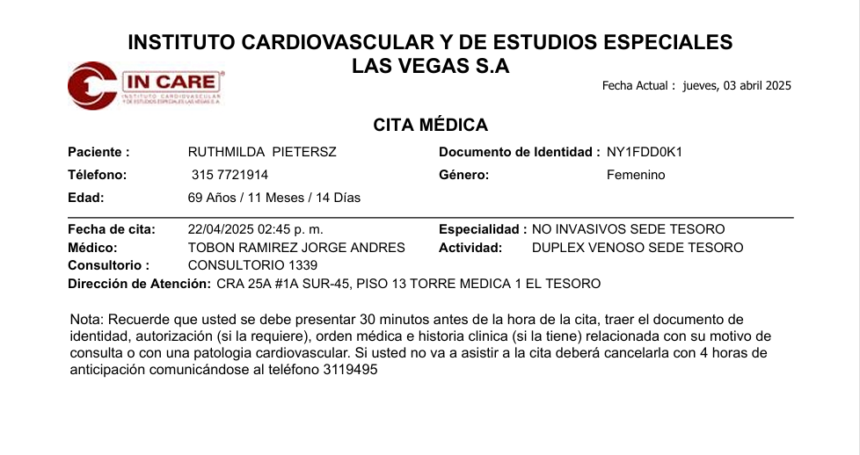
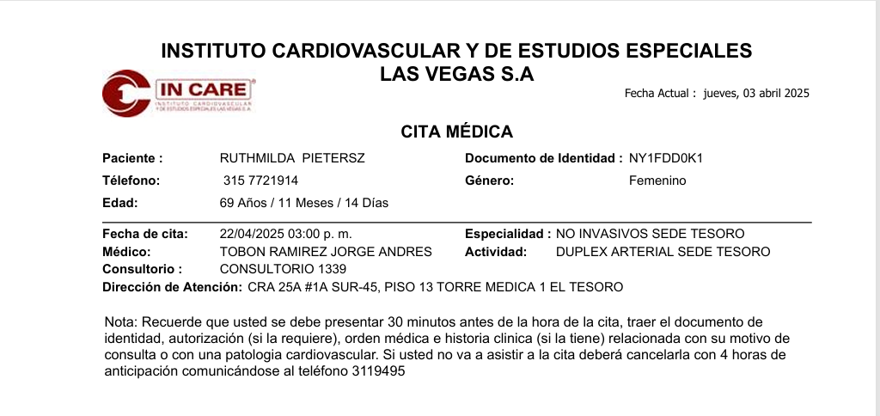
 | SOLICITUD DE RESERVA
Fecha | 2025-04-22
Día | Martes
Hora | 02:45 pm - 03:00 pm
Sede | El Tesoro
Cliente | Medical Trip Colombia SAS
Correo | reservasmedical@gmail.com
Teléfono | 315 772 1914
País | Curazao
Paciente Nombre | Ruthmilda
Paciente Apeliido | Pietersz
Pasaporte | NY1FDD0K1
Fecha de nacimiento | 18 de abril de 1955.
Servicio | Doppler arterial miembros inferiores
Servicio | Doppler venoso miembros inferiores

 | SOLICITUD DE RESERVA
Fecha | 2025-04-17
Día | Jueves
Hora | 22:30:00
RECOGIDA | Aeropuerto José María Córdoba
Vuelo | AV 9314
Ruta | Bogotá - Medellín
Pasajero | Ruthmilda Pietersz - Cedric
Pasaporte | NY1FDD0K1
Teléfono | WhatsApp + 599 9 5158448
DESTINO | Hotel The Somos Calle 10 A No 40 - 19 El Poblado - Medellín
No pasajeros | Dos personas
Equipaje | 2 maletas de 23 kilos + 2 maletas de 10 kilos
Tipo de vehículo | Carro
Cliente | Medical Trip Colombia SAS
Correo | reservasmedical@gmail.com
Teléfono | 315 772 1914
Forma de pago | Transferencia Medical Trip Colombia

 | SOLICITUD DE RESERVA de TRANSPORTE
Fecha | 2025-04-24
Día | Jueves
Hora | 05:00 am
RECOGIDA | Hotel The Somos Calle 10 A No 40 - 19 El Poblado - Medellín
Vuelo | AV 9303
Ruta | Medellín - Bogotá
Pasajero | Ruthmilda Pietersz - Cedric Piertersz
Pasaporte | NY1FDD0K1
Teléfono | WhatsApp + 599 9 5158448
DESTINO | Aeropuerto José María Córdoba
No pasajeros | Dos personas
Equipaje | 2 maletas de 23 kilos + 2 maletas de 10 kilos
Tipo de vehículo | Carro
Cliente | Medical Trip Colombia SAS
Correo | reservasmedical@gmail.com
Teléfono | 315 772 1914
Forma de pago | Transferencia Medical Trip Colombia

 | SOLICITUD DE RESERVA
Servicio | TOUR COMPARTIDO COMUNA 13
Fecha | 2025-04-18
Día | VIERNES
Hora | Tarde
Pasajero Nombre | Ruthmilda
Pasajero Apeliido | Pietersz
Pasaporte | NY1FDD0K1
Nombre | Cedric
Nombre | Guzman
Apellido | Pietersz
Pasaporte | NT662PRR7
País | Curazao
Cliente y pago | Medical Trip Colombia SAS
Correo | reservasmedical@gmail.com
Teléfono | 315 772 1914

 | SOLICITUD DE RESERVA
Servicio | CHIVA RUMBERA
Fecha | 2025-04-19
Día | Sábado
Hora | NOCHE
Pasajero Nombre | Ruthmilda
Pasajero Apeliido | Pietersz
Pasaporte | NY1FDD0K1
Nombre | Cedric
Nombre | Guzman
Apellido | Pietersz
Pasaporte | NT662PRR7
País | Curazao
Cliente y pago | Medical Trip Colombia SAS
Correo | reservasmedical@gmail.com
Teléfono | 315 772 1914

 | SOLICITUD DE RESERVA
Servicio | Citología
Servicio | Ecografía de abdomen total
Servicio | Doppler arterial miembros inferiores
Servicio | Doppler venoso miembros inferiores
Fecha | 2025-04-21
Día | Lunes
Hora | 08:00 am
Sede | Ciudad del Rio
Cliente | Medical Trip Colombia SAS
Correo | reservasmedical@gmail.com
Teléfono | 315 772 1914
País | Curazao
Paciente Nombre | Ruthmilda
Paciente Apeliido | Pietersz
Pasaporte | NY1FDD0K1
Fecha de nacimiento | 18 de abril de 1955.

Vuelo
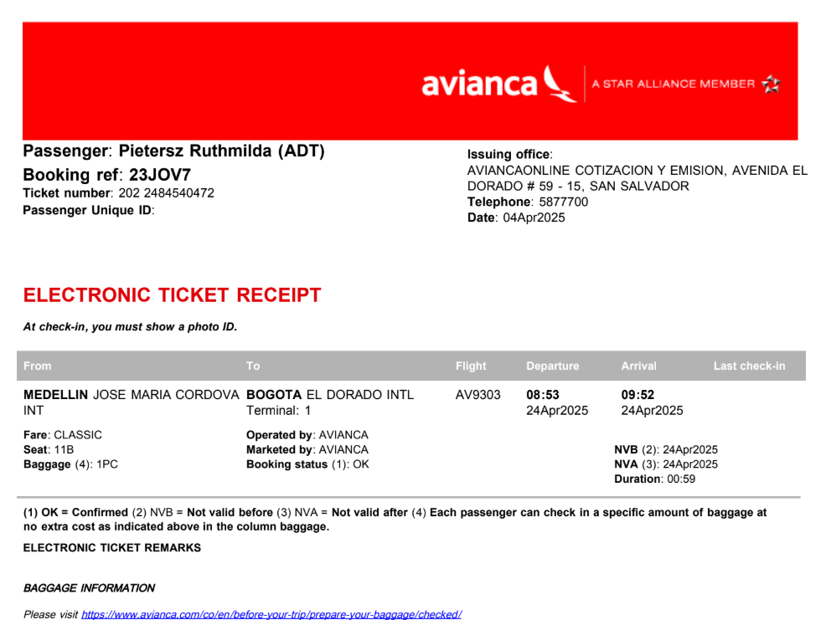
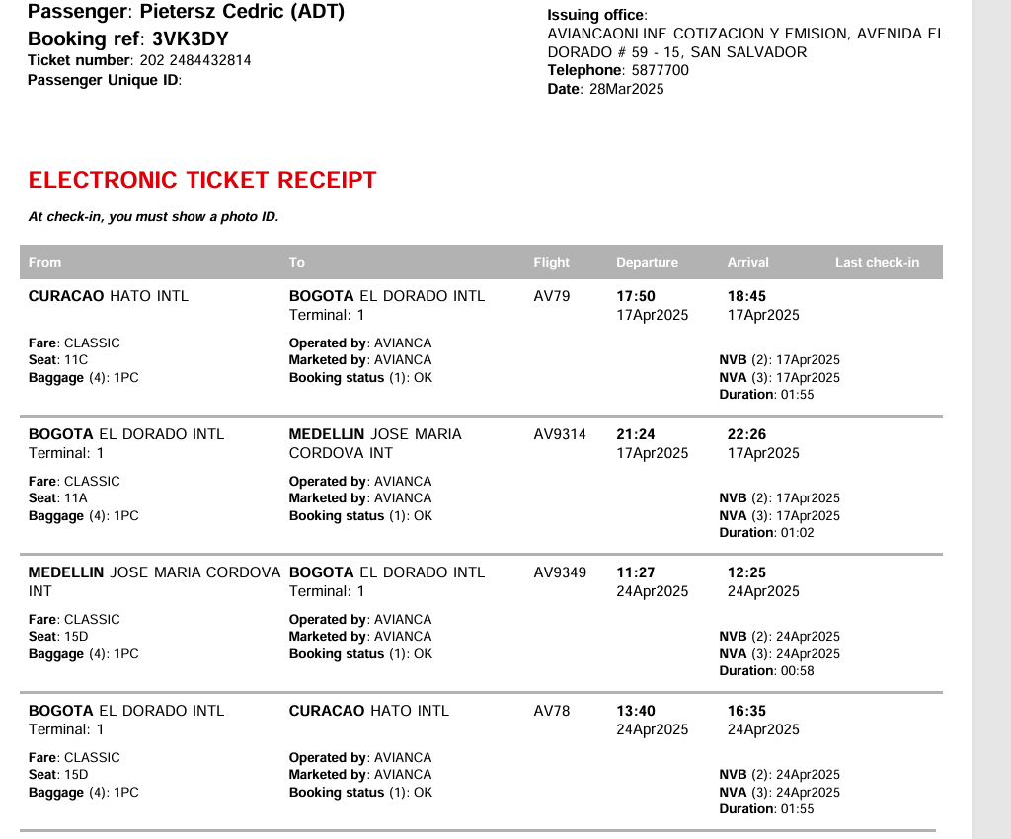
 | 3VK3DY
 | pietersz
 |  | 3VK3DY

23JOV7

